Documentacao
DISPLAY (bool) |  | VÍDEO Lab Cis Parte 1-3 (link) | INTERPRETAÇÃO | Mapa de Karnaugh - Função H |  |  |  |  | Tabela verdade
A | B | 1) https://youtu.be/ubGuFvksfBw 2) https://youtu.be/-N40jEYFJDQ 3) https://youtu.be/t2BxfgsAuno | SIMULAÇÃO - Porta Lógica (print) | AB/CD | 00 | 01 | 11 | 10 | A | B | C | D | H | V | D
C | D |  | 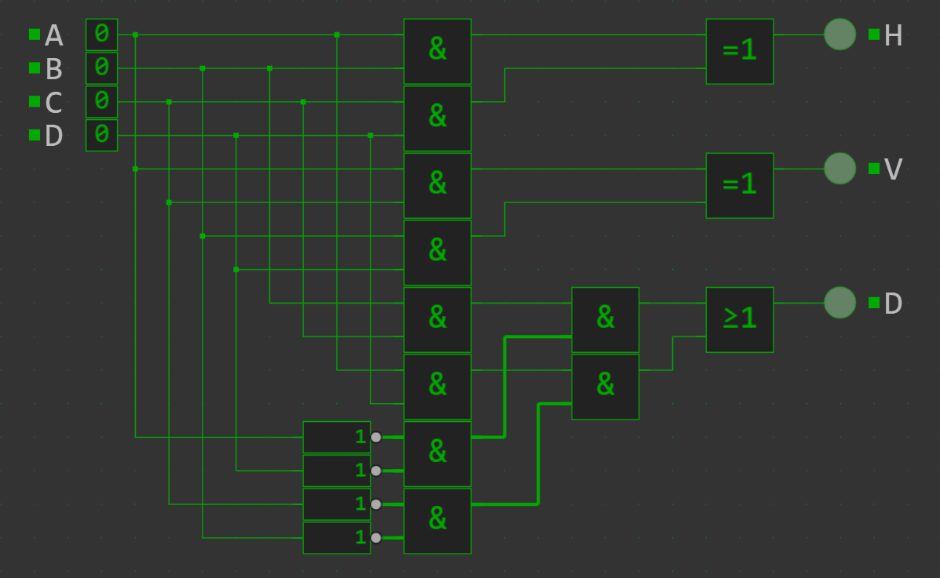 | 00 | 0 | 0 | 1 | 0 | 0 | 0 | 0 | 0 | 0 | 0 | 0
 |  | INTERPRETAÇÃO |  | 01 | 0 | 0 | 1 | 0 | 0 | 0 | 0 | 1 | 0 | 0 | 0
 |  | FUNÇÕES |  | 11 | 1 | 1 | 0 | 1 | 0 | 0 | 1 | 0 | 0 | 0 | 0
 |  | H - Indica uma borda do tipo linha |  | 10 | 0 | 0 | 1 | 0 | 0 | 0 | 1 | 1 | 1 | 0 | 0
 |  | H = (A AND B) XOR (C AND D) |  | H=AB¬C+AB¬D+¬BCD+¬ACD |  |  |  |  | 0 | 1 | 0 | 0 | 0 | 0 | 0
 |  |  |  | H = (AB + CD)(¬A + ¬B + ¬C + ¬D) |  |  |  |  | 0 | 1 | 0 | 1 | 0 | 1 | 0
 |  | V - Indica uma borda do tipo coluna |  | Mapa de Karnaugh - Função V |  |  |  |  | 0 | 1 | 1 | 0 | 0 | 0 | 1
 |  | V = (A AND C) XOR (B AND D) |  | AB/CD | 00 | 01 | 11 | 10 | 0 | 1 | 1 | 1 | 1 | 1 | 0
 |  |  |  | 00 | 0 | 0 | 0 | 0 | 1 | 0 | 0 | 0 | 0 | 0 | 0
 |  | D - Indica uma borda do tipo diagonal |  | 01 | 0 | 1 | 1 | 0 | 1 | 0 | 0 | 1 | 0 | 0 | 1
 |  | D = (A nor D) and B and C + A and D and (B nor C) |  | 11 | 0 | 1 | 0 | 1 | 1 | 0 | 1 | 0 | 0 | 1 | 0
 |  | Utilizamos uma definição mais clara de borda para desenvolver a APS |  | 10 | 0 | 0 | 1 | 1 | 1 | 0 | 1 | 1 | 1 | 1 | 0
 |  | Essa interpretação foi validade diretamente com o professor | SIMULAÇÃO - Transistor (print) | V = ¬ABC + BC¬D + AC¬D + A¬BD |  |  |  |  | 1 | 1 | 0 | 0 | 1 | 0 | 0
 |  |  | 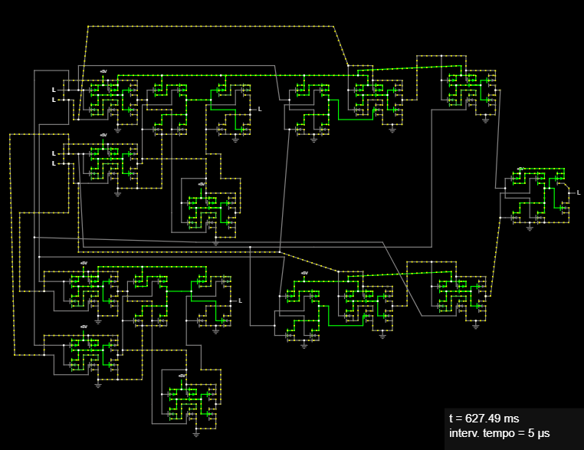 | V = (AC + BD)(¬A + ¬B + ¬C + ¬D) |  |  |  |  | 1 | 1 | 0 | 1 | 1 | 1 | 0
 |  |  |  | Mapa de Karnaugh - Função D |  |  |  |  | 1 | 1 | 1 | 0 | 1 | 1 | 0
 |  |  |  | AB/CD | 00 | 01 | 11 | 10 | 1 | 1 | 1 | 1 | 0 | 0 | 0
 |  |  |  | 00 | 0 | 0 | 0 | 0
 |  |  |  | 01 | 0 | 0 | 0 | 1
 |  |  |  | 11 | 0 | 0 | 0 | 0
 |  |  |  | 10 | 0 | 1 | 0 | 0
 |  |  |  | D = ¬ABC¬D + A¬B¬CD
 |  |  |  | D = ¬(A+D)BC+AD¬(B+C)

 |  |  | Link: https://encurtador.com.br/KJCd

